Vi phạm
Thời gian | Loại vi phạm | Lý do | Hình ảnh
2026-05-18 08:22:46 | Mask | Phát hiện thiếu: MASK | 
2026-05-18 08:22:52 | Mask | Phát hiện thiếu: MASK | 
2026-05-18 08:23:04 | Mask | Phát hiện thiếu: MASK | 
2026-05-18 08:23:26 | Mask | Phát hiện thiếu: MASK | 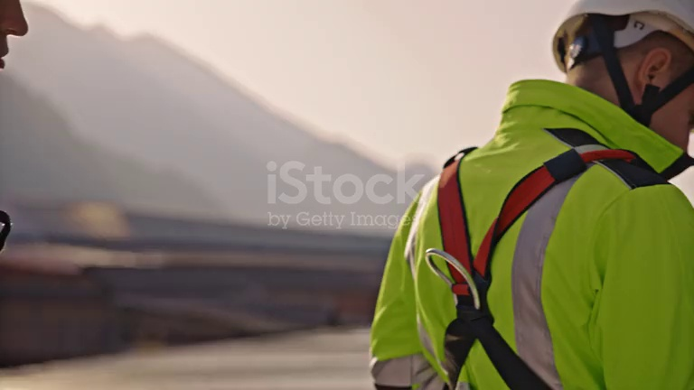
2026-05-18 08:23:31 | Hardhat, Mask | Phát hiện thiếu: HARDHAT, MASK | 
2026-05-18 08:23:36 | Hardhat, Mask | Phát hiện thiếu: HARDHAT, MASK | 
2026-05-18 08:23:46 | Hardhat, Mask | Phát hiện thiếu: HARDHAT, MASK | 
2026-05-18 08:23:51 | Hardhat, Safety Vest, Mask | Phát hiện thiếu: HARDHAT, SAFETY VEST, MASK | 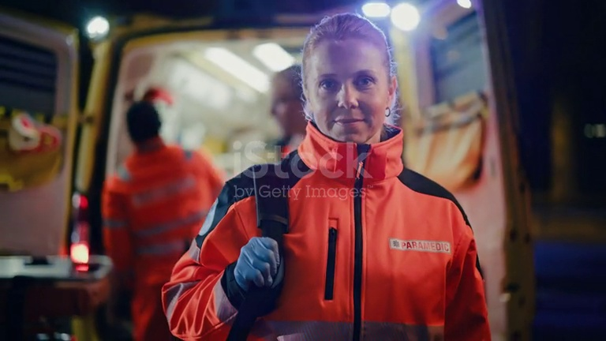
2026-05-18 08:23:56 | Hardhat, Safety Vest, Mask | Phát hiện thiếu: HARDHAT, SAFETY VEST, MASK | 
2026-05-18 08:24:01 | Hardhat, Safety Vest, Mask | Phát hiện thiếu: HARDHAT, SAFETY VEST, MASK | 
2026-05-18 08:24:06 | Hardhat, Mask | Phát hiện thiếu: HARDHAT, MASK | 
2026-05-18 08:24:16 | Mask | Phát hiện thiếu: MASK | 
2026-05-18 08:24:21 | Mask | Phát hiện thiếu: MASK | 
2026-05-18 08:24:26 | Mask | Phát hiện thiếu: MASK | 
2026-05-18 08:24:31 | Mask | Phát hiện thiếu: MASK | 
2026-05-18 08:24:36 | Mask | Phát hiện thiếu: MASK | 
2026-05-18 08:24:41 | Mask | Phát hiện thiếu: MASK | 